界面&功能
界面相关 |  |  |  |  | 功能规则

 | 功能入口
 | 主界面点击功能按钮打开
 | 大荒镇妖塔界面
1
 |  |  | 美术需求 |  |  | 程序规则
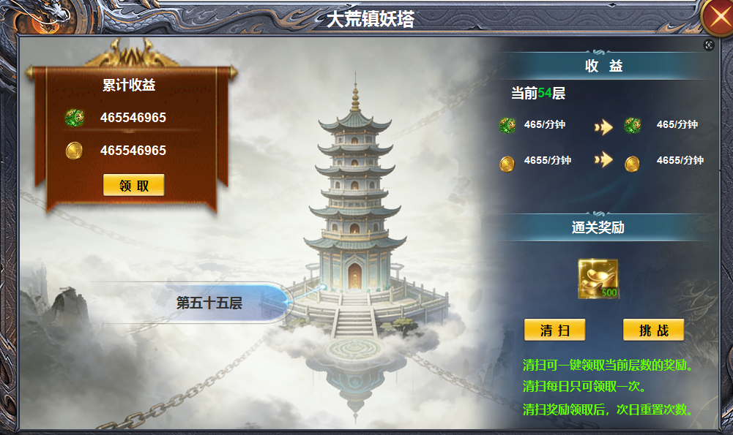
4
2
 |  | 1 | 一级界面及关闭按钮 |  | 1 | 点击主界面打开。
 |  |  | ▶ | 文字标题、带有宝塔的背景图。 |  | ▶ | 塔是大的背景图，不再沿用之前的每层都是拼图的逻辑。
 |  | 2 | 收益栏 |  | 2 | 累计收益
 |  |  | ▶ | 美术框体 |  | ▶ | 无论在线还是离线，累计的收益。
 |  | 3 | 框体 |  |  | ▶ | 数值每60秒刷新一次，点击领取后，数值为0，一分钟可再次领取。
 |  | 4 | 详情栏 |  | 3 | 标记
 |  |  | ▶ | 文字大框体，标题框底，挑战按钮 |  | ▶ | 显示下一层层数，0层时显示第1层。100层时显示：已通关
 |  |  | ▶ | 提升箭头标记 | 4 | 详情
 |  |  |  |  |  | ▶ | 显示当前层数的收益和下层层数的收益提升
3
 |  |  |  |  |  | ▶ | 显示首次通关奖励。
 |  |  |  |  |  | ▶ | 清扫收益为当前层数的收益，挑战为挑战下一层。满层时，挑战按钮隐藏，清扫按钮居中。
 |  |  |  |  |  | ▶ | 清扫每日领取一次，第二日重置

表格结构
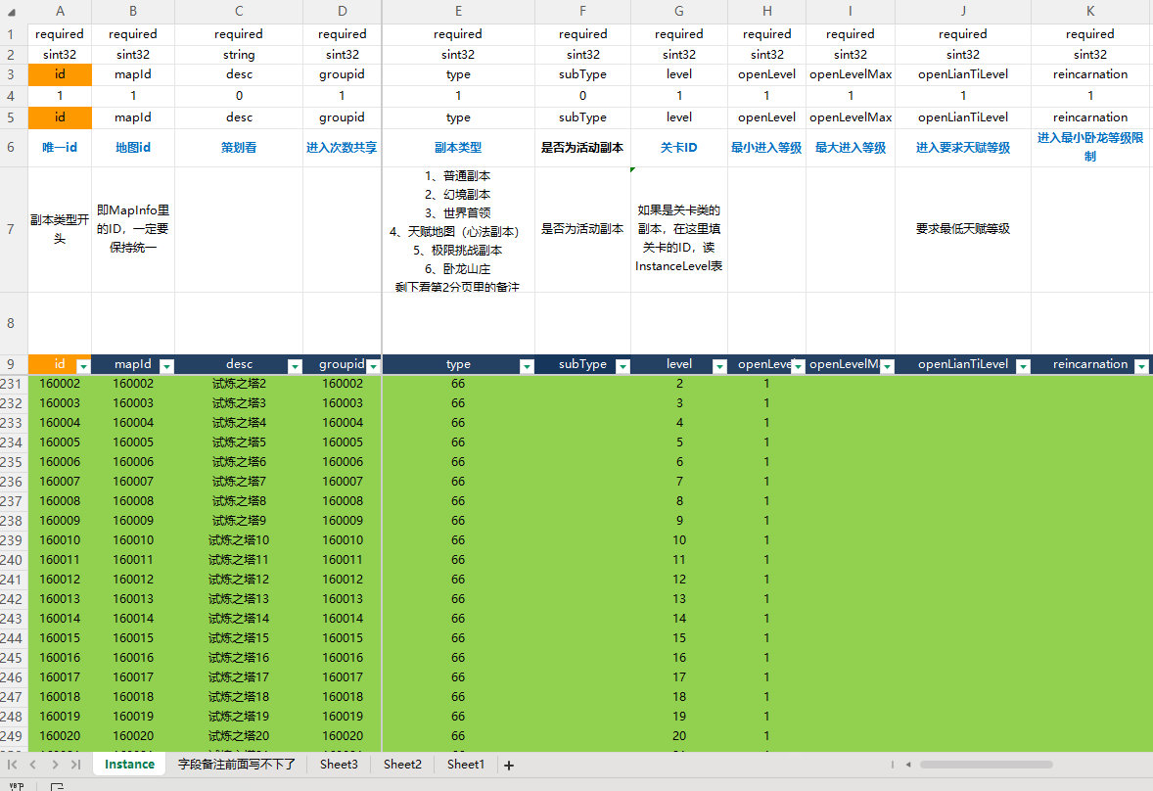
表结构设计

 | instance

参考图
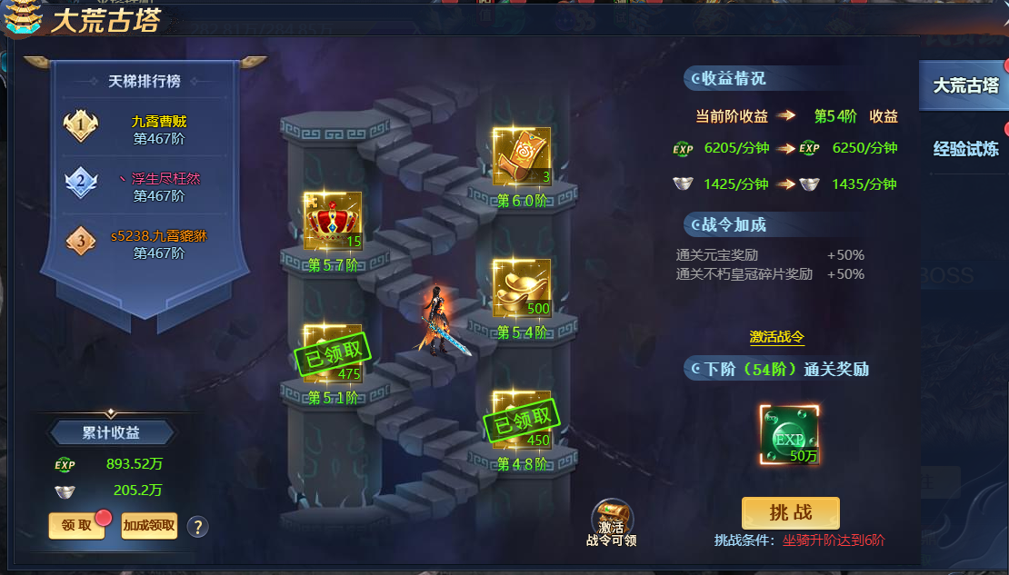
参考图

